DATOS
 |  |  | Avalúo: | 00001-10-24
2024-10-15

AVALÚO DE MEJORAS
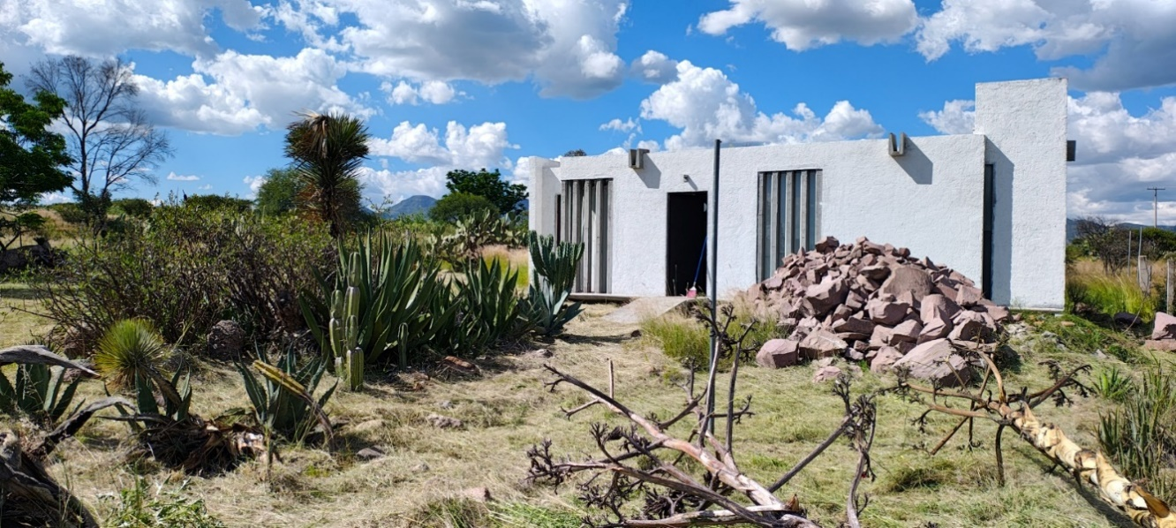

I. | INMUEBLE QUE SE VALÚA | CASA DE CAMPO BUENA VISTA

PROPIETARIO: |  | Confidencial
VALUADOR: |  | Arq. Ruth Sarai Flores Ovalle
NO. SOCIO COLEGIO DE VALUADORES:
ESPECIALIDAD:
FECHA DEL AVALÚO: |  | 2024-10-15
UBICACIÓN DEL INMUEBLE: |  | Fracc. Buena Vista, Jesús María
LOTE: |  | 16
MANZANA: |  | A1
RÉGIMEN DE PROPIEDAD: |  | Privada
OBJETO DEL AVALÚO: |  | Estimar el valor comercial de las mejoras
PROPÓSITO DEL AVALÚO: |  | Cálculo del ISR
CUENTA CATASTRAL:
CUENTA PREDIAL:
FOLIO REAL:
ESCRITURA: |  | No se proporcionó

$ | VALOR REFERIDO A | MAYO DE 2009 |  | $545,345.52 | PESOS

UBI
 |  |  | Avalúo: | 00001-10-24
2024-10-15

II. | CARACTERÍSTICAS URBANAS

CLASIFICACIÓN DE ZONA: |  | CONSOLIDACIÓN Y MEJORARMIENTO
TIPOS DE CONSTRUCCIÓN: |  | VIVIENDA UNIFAMILIAR
ÍNDICE DE SATURACIÓN: |  | 20%
POBLACIÓN: |  | BAJA
CONTAMINACIÓN AMB.: |  | MUY BAJA
USO DE SUELO: |  | CONSERVACIÓN
VÍAS DE ACCESO E IMPORT.: |  | CARRETERA BUENA VISTA-GRACIAS A DIOS
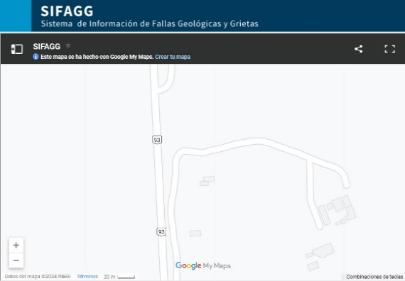
SERVICIOS PÚBLICOS:

EQUIPAMIENTO URBANO:
(RADIO DE 500 m)

III. | TERRENO

TRAMO DE CALLES TRANSVERSALES, LIMÍTROFES Y ORIENTACIÓN
NORTE: | N/A
SUR: | N/A
ESTE: | N/A
OESTE: | CARRETERA BUENA VISTA-GRACIAS A DIOS

MEDIDAS Y COLINDANCIAS DEL TERRENO
NORTE: | 30.00 m | LOTE 1 DE LA SUBDIVISION
SUR: | 30.00 m | LOTE 15 DE LA SUBDIVISION
ESTE: | 30.00 m | LOTES 3 DE LA SUBDIVISION
OESTE: | 30.00 m | SERVIDUMBRE DE PASO

TOPOGRAFÍA Y CONFIG. |  | TERRENO REGULAR PLANO
CARACT. PANORÁMICAS |  | SEMIRURAL
SERVIDUMBRES Y RESTRICC.: |  | NINGUNA APARENTE
FALLAS
NO SE APRECIAN FALLAS CERCANAS SEGÚN EL SISTEMA DE
INFORMACION DE FALLAS GEOLOGICAS Y GRIETAS (SIFAGG)
GEORREFERENCIA
x=761699 y=2424794
21°54'28.5"N 102°28'00.8"W

CONC
 |  |  |  | Avalúo: | 00001-10-24
2024-10-15

X. | RESUMEN DE VALORES

ENFOQUE COMPARATIVO DE MERCADO (V. COMPARATIVO DE MERCADO) |  |  |  |  |  | NO APLICA
ENFOQUE DE COSTOS (V. FÍSICO O DIRECTO, NETO DE REPOSICIÓN) MERCADO) |  |  |  |  | $1,511,500.75
ENFOQUE DE INGRESOS (V. DE CAPITALIZACIÓN DE RENTAS) |  |  |  |  |  | NO APLICA

XI. | CONSIDERACIONES PREVIAS A LA CONCLUSIÓN

DECLARACIONES:
PARA OBTENER EL VALOR DEL TERRENO, SE REALIZÓ INVESTIGACIÓN Y HOMOLOGACIÓN CON TERRENOS DE CARACTERÍSTICAS SIMILARES. SE ESTIMA EL VALOR FÍSICO O DE REPOSICIÓN DEL INMUEBLE, FUNDADO EN ANÁLISIS DE COSTOS Y PRESUPUESTOS ACTUALIZADOS DE CONSTRUCCIONES ESPECIALES Y SIMILARES A LAS ESPECIFICADAS DEL INMUEBLE QUE SE ANALIZA PARA EL ENFOQUE DE MERCADO SE REALIZÓ INVESTIGACIÓN Y HOMOLOGACIÓN CON INMUEBLES SIMILARES EN LA LOCALIDAD

XII. | CONCLUSIÓN

VALORES ACTUALES

VALOR ACTUAL DE LAS MEJORAS |  |  |  |  | $1,511,500.75

VALORES REFERIDOS A |  |  | MAYO DE 2009
INPC | MAYO DE 2001 |  | 70.254990189 | FACTOR | 0.51627711779
INPC | OCTUBRE DE 2024 |  | 136.08

VALOR REFERIDO DE LAS MEJORAS |  |  |  |  | $780,353.25
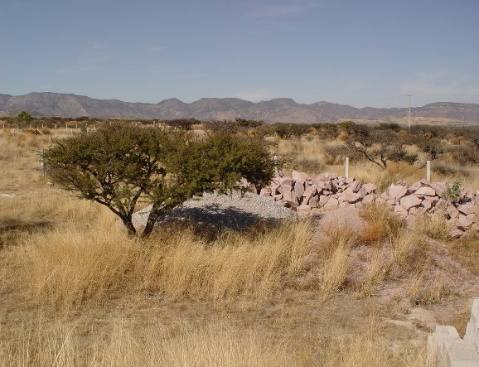

VALUADOR |  | RUTH SARAI FLORES OVALLE |  | CED. PROF. ARQ. |  | 12519984
ESPECIALIDAD |  | INMUEBLES |  | CED. ESP. V.
N° REG. COL. VAL. EDO. DE AGS. |  |  |  | CED. MTR. VAL.

CROQUIS
 |  | Avalúo: | 00001-10-24
2024-10-15

XIII. | CROQUIS
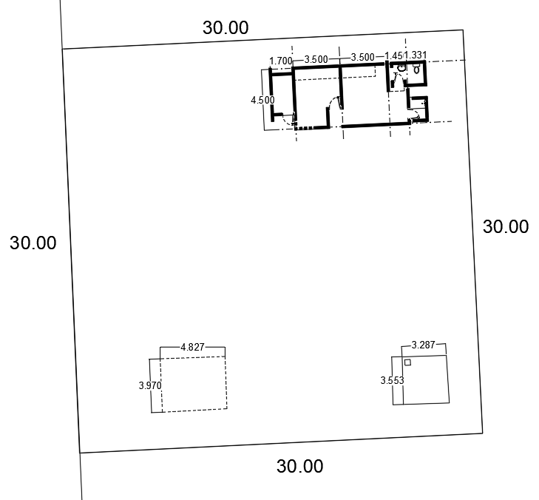

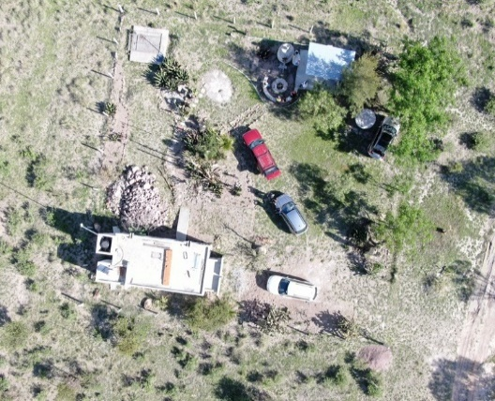

XIV. | REPORTE FOTOGRÁFICO

